Max
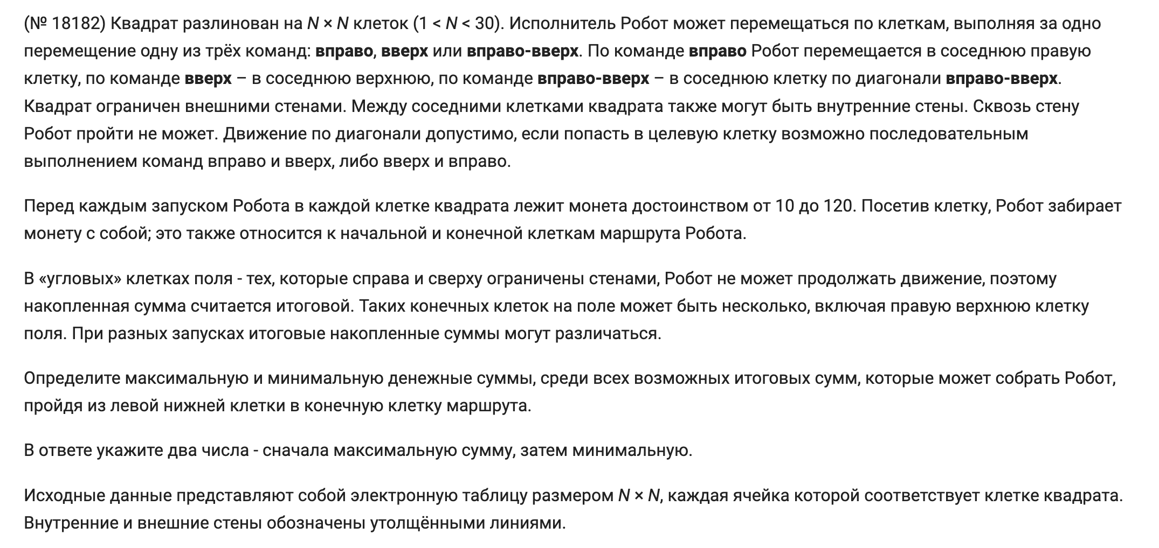
54 | 30 | 73 | 16 | 77 | 20 | 47 | 61 | 105 | 30 | 54 | 73
76 | 86 | 22 | 43 | 42 | 106 | 77 | 80 | 52 | 29 | 61 | 37
112 | 34 | 36 | 72 | 63 | 22 | 115 | 19 | 25 | 72 | 86 | 105
67 | 26 | 88 | 66 | 56 | 32 | 110 | 106 | 81 | 63 | 35 | 25
71 | 22 | 81 | 83 | 88 | 49 | 35 | 45 | 57 | 88 | 49 | 16
69 | 28 | 106 | 29 | 78 | 112 | 71 | 70 | 83 | 101 | 61 | 65
45 | 111 | 71 | 53 | 43 | 49 | 84 | 92 | 94 | 72 | 41 | 38
70 | 109 | 51 | 33 | 99 | 61 | 76 | 62 | 107 | 107 | 36 | 22
37 | 99 | 56 | 42 | 73 | 35 | 31 | 71 | 38 | 94 | 87 | 20
91 | 88 | 98 | 53 | 65 | 44 | 69 | 79 | 85 | 21 | 112 | 88
35 | 115 | 34 | 45 | 34 | 73 | 102 | 85 | 44 | 28 | 66 | 50
88 | 105 | 25 | 42 | 71 | 68 | 65 | 114 | 23 | 28 | 46 | 90
104 | 44 | 74 | 39 | 53 | 79 | 89 | 54 | 68 | 16 | 107 | 22
21 | 59 | 38 | 67 | 57 | 40 | 28 | 34 | 39 | 47 | 108 | 51
40 | 29 | 67 | 63 | 42 | 49 | 19 | 100 | 32 | 110 | 55 | 70
37 | 59 | 99 | 45 | 25 | 75 | 42 | 90 | 113 | 68 | 51 | 45
59 | 67 | 39 | 28 | 72 | 38 | 64 | 115 | 83 | 54 | 89 | 88

1076 | 1202 | 1453 | 1519 | 1643 | 1692 | 1796 | 1890 | 1995 | 2025 | 2079 | 2152
1022 | 1172 | 1380 | 1503 | 1566 | 1672 | 1749 | 1829 | 1881 | 1910 | 1971 | 2008
946 | 1086 | 1358 | 1460 | 1524 | 1546 | 1661 | 1680 | 1705 | 1777 | 1863 | 1968
834 | 1052 | 1322 | 1388 | 1461 | 1493 |  |  | 1436 | 1528 | 1666 | 1691
767 | 1026 | 1234 | 1317 | 1405 | 1454 |  |  | 1355 | 1465 | 1631 | 1663
696 | 1004 | 1153 | 1182 | 934 | 1099 |  |  | 1298 | 1377 | 1582 | 1647
627 | 976 | 1047 | 1100 | 856 | 987 |  |  | 1215 | 1276 | 1521 | 1559
582 | 865 | 916 | 949 | 813 | 938 |  |  | 1121 | 1204 | 1480 | 1502
512 | 756 | 812 | 854 | 714 | 877 |  |  | 1014 | 1097 | 1444 | 1465
475 | 657 | 755 | 808 | 641 | 842 |  |  | 976 | 1003 | 1357 | 1445
384 | 569 | 603 | 648 | 576 | 798 |  |  | 891 | 982 | 1245 | 1319
349 | 454 | 479 | 521 | 542 | 725 |  |  | 847 | 954 | 1179 | 1269
261 | 305 | 379 | 418 | 471 | 657 |  |  | 824 | 926 | 1133 | 1155
157 | 273 | 389 | 481 | 538 | 578 | 606 | 706 | 756 | 910 | 1026 | 1077
136 | 214 | 351 | 414 | 456 | 505 | 524 | 672 | 717 | 863 | 918 | 988
96 | 185 | 284 | 329 | 354 | 429 | 471 | 572 | 685 | 753 | 804 | 849
59 | 126 | 165 | 193 | 265 | 303 | 367 | 482 | 565 | 619 | 708 | 796

